請求書記入例
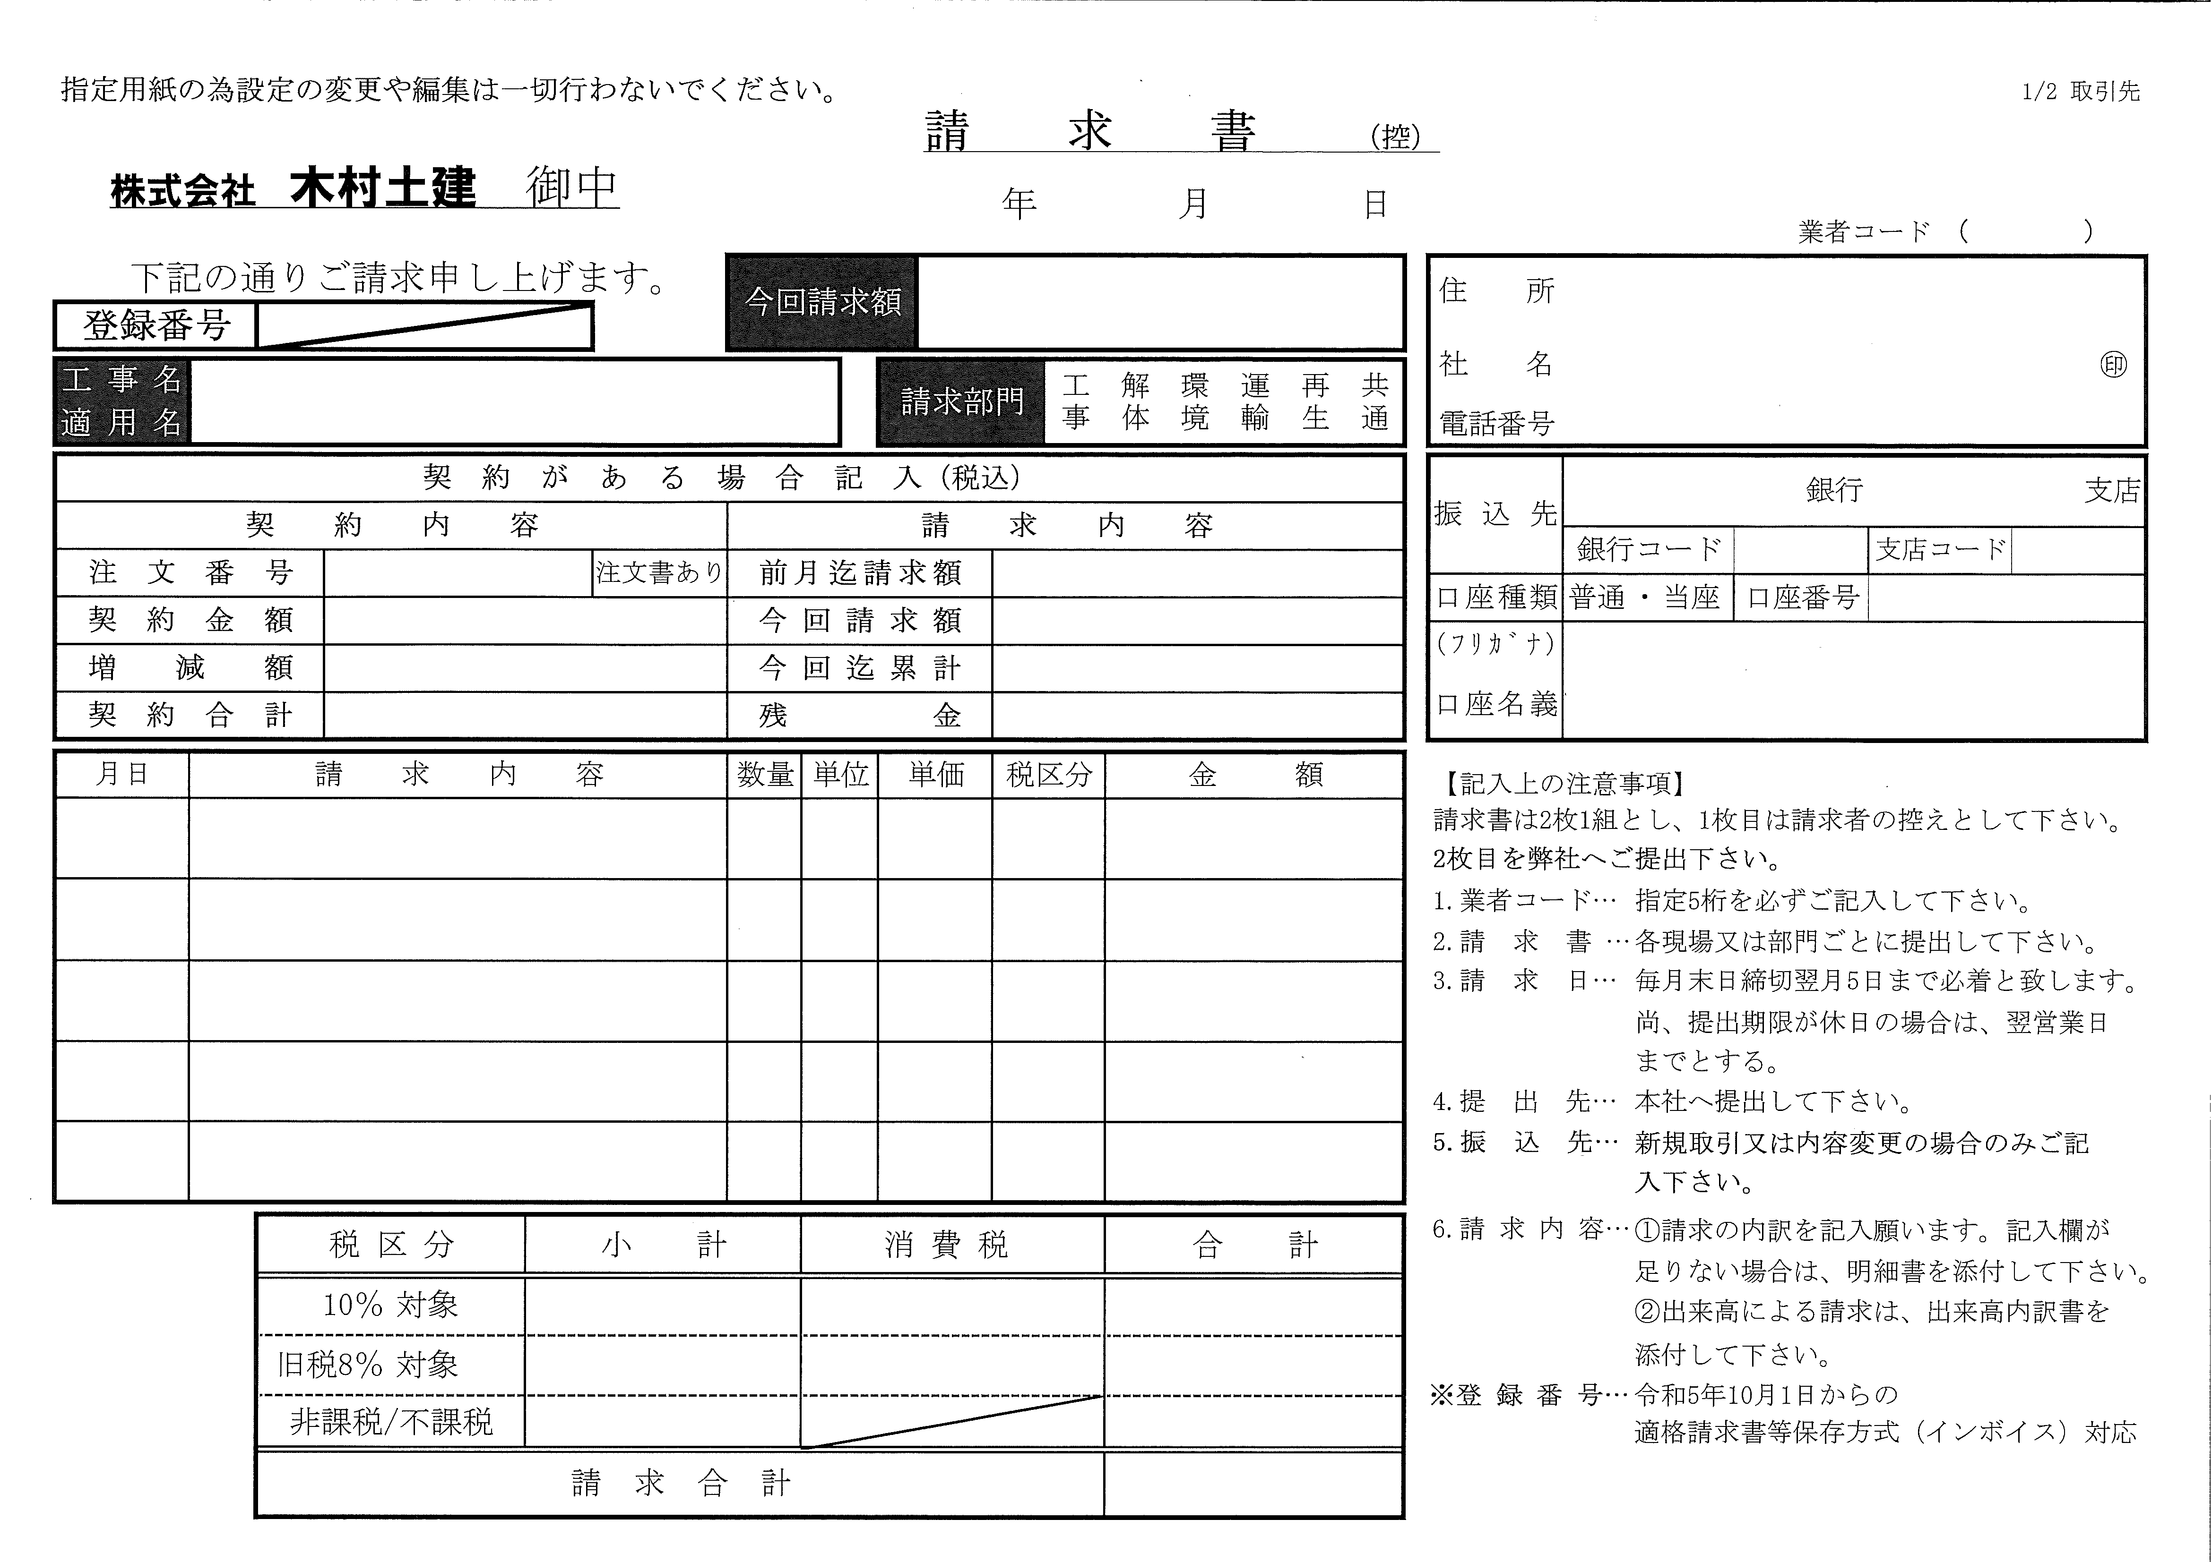
記入例
必須事項（数字5桁）
但し、スポット取引の場合に限り
空白とします。
00000

2019
10
31

¥1,630,000-
必須事項
工事コード 例）４９－Ｄ（Ｋ） 数字
工事名称 ××××××××工事

（※1）
該当する請求部門を○で囲んで下さい
・新規取引（1回目の取引）及びスポット取引の場合はご記入ください。
・既登録業者については振込先の変更がある場合のみご記入ください。
・上記以外は記入不要です。
（※1）
・注文番号がある場合→「注文書あり」を選択
契約金額・増減額・前月迄請求額を入力
・注文番号がない場合→「注文書なし」を選択
選択
例）123
3,000,000
1,630,000
1,630,000
1,370,000

3,000,000

10月1日
○○○○○○工
10%
1
式
500,000
500,000
1,000,000

5
個
200,000
10月2日
×××××
旧税8%

必須事項
・税区分については、（10%）(旧税8%）（非/不）より選択ください

500,000
1,000,000
50,000
80,000
1,630,000
550,000
1,080,000

消費税は計算
して下さい

欄は入力出来ません。

